Opdr 16 Subtotalen
Subtotalen bereken met FUNCTIE GETALLEN
Subtotalen berekenen via voorbeeldtabel met de functie SUBTOTALEN
Maak de opdrachten via de voorbeeld 1 na
Maak vanuit de gegevens tabel verschillende berekeningen via de functie Subtotalen
1. klik in cel B12 van het voorbeeld om het juiste Functie-getal van het Subtotaal te gebruiken voor de juiste berekening
Maak een som berekening met de functie SUBTOTAAL in cel F12 met Functie-getal 9 voor SOM
2. typ = in cel F12 - functie Subtotalen activeren - typ 9 in 1e veld - Selecteer de gegevenstabel (B21;B30) in het 2e veld - OK
3. Herhaal dit voor AANTAL, MAX, MIN en GEMIDDELDE in de cellen F13 t/m 16 eventueel ook voor Gewicht tabel

 | voorbeeld 1 |  | Opdracht 1
Man/vrouw | Gewicht | Man/vrouw | Gewicht
Subtotaal (som) | 724 | Subtotaal (som)
Subtotaal (aantal) | 10 | Subtotaal (aantal)
Subtotaal (max) | 105 | Subtotaal (max)
Subtotaal (min) | 56 | Subtotaal (min)
Subtotaal (Gem.) | 72.4 | Subtotaal (Gem.)

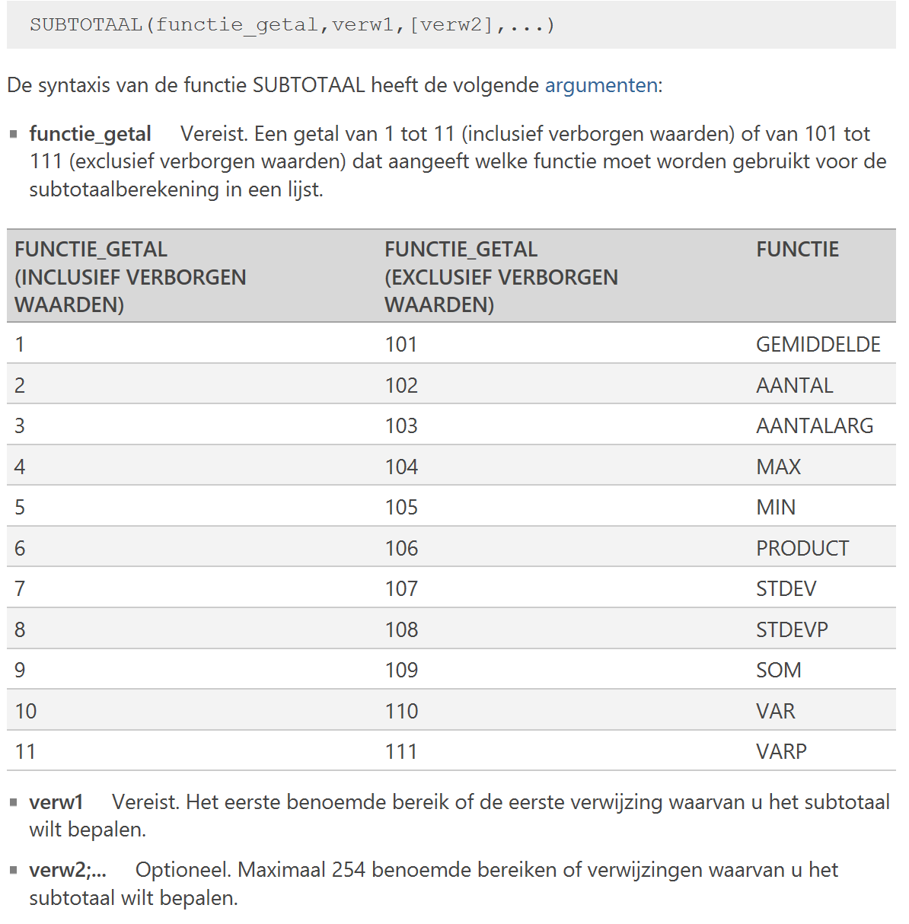
Overzicht van diverse FUNCTIE_GETALLEN
gegevenstabel
Man / Vrouw | Gewicht
Man | 80
Man | 68
Man | 70
Man | 105
Man | 90
Man | 73
Vrouw | 56
Vrouw | 58
Vrouw | 63
Vrouw | 61
Aantal | 724

